Bàn trà
 |  | CÔNG TY TNHH PHÁT TRIỂN THƯƠNG MẠI DỊCH VỤ LONG HẢI Địa chỉ : 521 Minh Khai Phường Vĩnh Tuy Quận Hai Bà Trưng TP Hà Nội Mst : 0109534169 - SĐT 0703552222 - Web: supportdesign.vn - Email
BẢNG BÁO GIÁ
 |  |  |  |  |  |  |  | Thứ năm, ngày 14, tháng 10, năm 2021
TÊN SP : | Ghế ăn
MÃ SỐ :
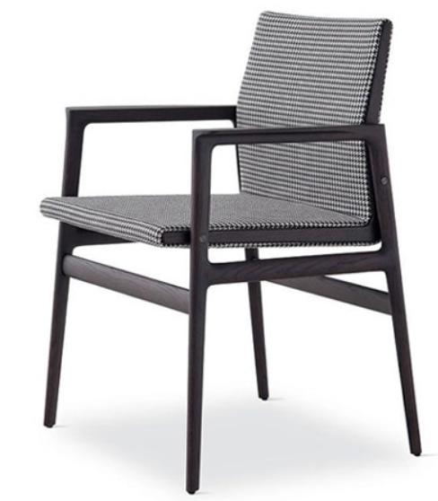 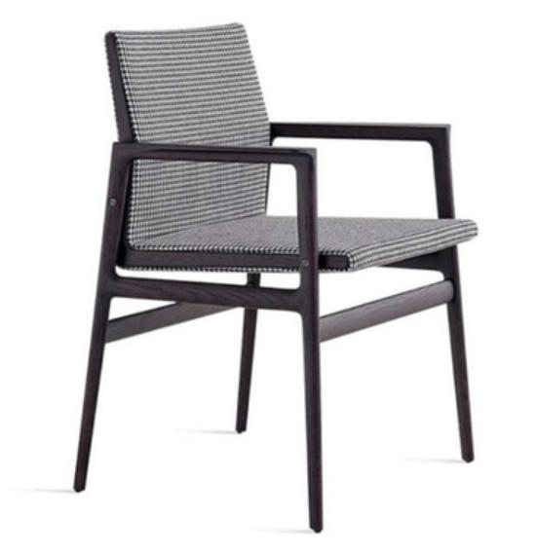

THÔNG TIN SẢN PHẨM

STT | Tên sản phẩm | Chất liệu |  | Kích thước | Giá sản phẩm | ĐVT | SL | Thành tiền (VND)

1 | Ghế ăn | Khung ghế: gỗ tần bì Bọc ghế: vải caro |  | D60 *R57 *C83 cm | 3,200,000 | chiếc | 8 | 25,600,000

Tiền vận chuyển từ Trung Quốc về Hà Nội dự kiến được tính theo bảng sau:

STT | Loại hàng | ĐVT | Số lượng | Giá tiền | Thành tiền
1 | 8 ghế ăn | M3 | 3 | 2,800,000 | 8,400,000

Thời gian giao hàng dự kiến: 25 ngày từ ngày lên đơn hàng

Báo giá có giá trị trong vòng 30 ngày kể từ ngày làm báo giá |  |  |  |  |  | NGƯỜI LÀM BÁO GIÁ

